③ﾌﾟﾛｸﾞﾗﾑ購入＆選手名簿
プログラム購入申し込み書 兼 選手名簿写真添付書
プログラム購入枚数を入力してください。
写真を添付してください。
大会プログラムを１冊８００円で販売します。なるべく選手人数分の購入をお願いします。

 | ＊大会プログラムは、すべてカラー印刷です。
 | ＊チームスタッフ分として３冊は無料で配付します。
 | ＊購入希望がない場合は「０」とご記入ください。

 | 希望購入枚数 |  |  |  |  |  |  |  |  | 冊 |  | 0 |  |  | 円

購入代金は、大会当日受付にてお支払いください。

 |  | 0 |  |  | 支部 第 | 0 | 代表
 |  | 0 |  |  |  |  |  |  |  |  |  | 0

プログラム掲載用 チーム写真の撮影について（お願い）
・県大会などで使用された画像があればご利用ください。
・必ずユニフォームを着用してください。
・撮影対象は、スタッフと登録選手です。（選手のみの撮影も可）
・並び方は２列か３列で、全員の顔がはっきりと見えるようにしてください。
・画像のファイルは「JPG(JPEG)」「PNG」「BNP」にしてください。
※写真データは、このページに挿入するか、E-mailで送信してください。
 |  |  | ここに写真を貼り付けてください。 ※写真データのみ添付データとしてお送り頂いても構いません。

 |  | 監 督 |  |  | 0
 |  | コーチ1 |  |  | 0 |  |  |  | コーチ2 |  | 0
 |  | マネージャー |  |  | 0 |  |  |  | Ｃ級審判 |  | 0
 |  | 背番号 |  | 氏 名 |  |  | 学年 | 身長 | 背番号 | 氏 名 |  |  | 学年 | 身長
 |  | 1 |  | 0 |  |  | 0 | 0 | 8 | 0 |  |  | 0 | 0
 |  | 2 |  | 0 |  |  | 0 | 0 | 9 | 0 |  |  | 0 | 0
 |  | 3 |  | 0 |  |  | 0 | 0 | 10 | 0 |  |  | 0 | 0
 |  | 4 |  | 0 |  |  | 0 | 0 | 11 | 0 |  |  | 0 | 0
 |  | 5 |  | 0 |  |  | 0 | 0 | 12 | 0 |  |  | 0 | 0
 |  | 6 |  | 0 |  |  | 0 | 0 | 13 | 0 |  |  | 0 | 0
 |  | 7 |  | 0 |  |  | 0 | 0 | 14 | 0 |  |  | 0 | 0

プログラム掲載用 チーム写真の撮影について（お願い）
【撮影上の注意点】
・県大会などで使用された画像があればご利用ください。
・必ずユニフォームを着用してください。
・撮影対象は、スタッフと登録選手です。（選手のみの撮影も可）
・並び方は２列か３列で、全員の顔がはっきりと見えるようにしてください。
・画像のファイルは「JPG(JPEG)」「PNG」「BNP」にしてください。

※写真データは、このページに挿入するか、E-mailで送信してください。

 | プログラム掲載用 チーム写真の撮影について（お願い）

 | 【撮影上の注意点】
 | ・県大会などで使用された画像があればご利用ください。
 | ・必ずユニフォームを着用してください。
 | ・撮影対象は、監督、コーチ、マネージャー、登録選手です。（選手のみの撮影も可）
 | ・並び方は２列か３列で、全員の顔がはっきりと見えるようにしてください。
 | ・画像のファイルは「JPG(JPEG)」「PNG」「BNP」で送ってください。

 | 写真データは、本ファイル（Excel）と一緒に事務局にE-mail送信ください。

写真例
都道府県 | 種別 | チーム名

連絡責任者 |  | 連絡先メールアドレス

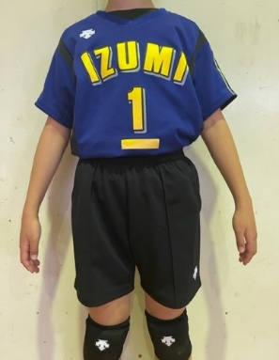
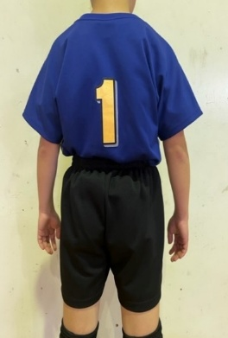
1

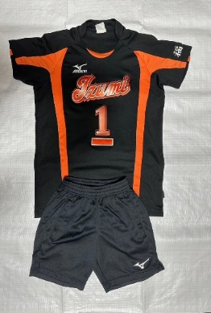
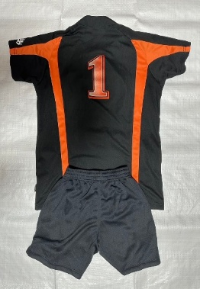
2

3

【印刷】ｴﾝﾄﾘｰ用紙
エ ン ト リ ー 用 紙

印刷して、切り取り、両面テープをつけ、大会当日、受付に提出してください。
本シートについて
エントリー用紙は、自動的にリンクされています。
0 |  | 0 |  |  |  | 0 |  |  |  |  | 0 | 0 |  |  | 0
 | 番号 | 氏 名 |  |  | 番号 | 氏 名 |  |  |  |  | 番号 | 氏 名
 | 1 | 0 |  |  | 1 | 0 |  |  |  |  | 1 | 0
 | 2 | 0 |  |  | 2 | 0 |  |  |  |  | 2 | 0
 | 3 | 0 |  |  | 3 | 0 |  |  |  |  | 3 | 0
支部 | 4 | 0 |  |  | 4 | 0 |  |  |  |  | 4 | 0
 | 5 | 0 |  |  | 5 | 0 |  |  |  |  | 5 | 0
 | 6 | 0 |  |  | 6 | 0 |  |  |  |  | 6 | 0
0 | 7 | 0 |  |  | 7 | 0 |  |  |  |  | 7 | 0
 | 8 | 0 |  |  | 8 | 0 |  |  |  |  | 8 | 0
 | 9 | 0 |  |  | 9 | 0 |  |  |  |  | 9 | 0
 | 10 | 0 |  |  | 10 | 0 |  |  |  |  | 10 | 0
第 | 11 | 0 |  |  | 11 | 0 |  |  |  |  | 11 | 0
 | 12 | 0 |  |  | 12 | 0 |  |  |  |  | 12 | 0
0 | 13 | 0 |  |  | 13 | 0 |  |  |  |  | 13 | 0
 | 14 | 0 |  |  | 14 | 0 |  |  |  |  | 14 | 0

本シートについて
エントリー用紙は、自動的にリンクされています。
代表 | 0 | 0 | 0 |  | 0 | 0 |  |  | 0 |  | 0 | 0 |  |  | 0
 | 番号 | 氏 名 |  |  | 番号 | 氏 名 |  |  |  |  | 番号 | 氏 名
 | 1 | 0 |  |  | 1 | 0 |  |  |  |  | 1 | 0
0 | 2 | 0 |  |  | 2 | 0 |  |  |  |  | 2 | 0
 | 3 | 0 |  |  | 3 | 0 |  |  |  |  | 3 | 0
 | 4 | 0 |  |  | 4 | 0 |  |  |  |  | 4 | 0
 | 5 | 0 |  |  | 5 | 0 |  |  |  |  | 5 | 0
 | 6 | 0 |  |  | 6 | 0 |  |  |  |  | 6 | 0
 | 7 | 0 |  |  | 7 | 0 |  |  |  |  | 7 | 0
 | 8 | 0 |  |  | 8 | 0 |  |  |  |  | 8 | 0
 | 9 | 0 |  |  | 9 | 0 |  |  |  |  | 9 | 0
 | 10 | 0 |  |  | 10 | 0 |  |  |  |  | 10 | 0
 | 11 | 0 |  |  | 11 | 0 |  |  |  |  | 11 | 0
 | 12 | 0 |  |  | 12 | 0 |  |  |  |  | 12 | 0
 | 13 | 0 |  |  | 13 | 0 |  |  |  |  | 13 | 0
 | 14 | 0 |  |  | 14 | 0 |  |  |  |  | 14 | 0

チーム連絡責任者 連絡先
支部名 |  | 男 女 混合 | 代 表 順 位 |  |  |  | チ ー ム 名
0 |  | 0 | 第 | 0 | 代表 |  | 0
連 絡 責 任 者
ﾌﾘｶﾞﾅ | 0 |  |  |  | 携帯電話 |  |  | 0 |  | - | 0 |  | - | 0
氏 名 | 0 |  |  |  | ﾒｰﾙｱﾄﾞﾚｽ |  |  | 0

住所 | 〒 | 0 | ― | 0
 | 0

チームプラカード
0 | 第 | 0 | 代表

印刷（B4サイズ）して
大会当日持参
受付でケースを渡します
0
0

